Ejercicio 1
Ejercitación propuesta - Enunciados

En los edificios metálicos que se representan en los diferentes croquis adjuntos se pide:

a) Dibujar, tanto en planta como en las vistas “A” y “B”, las vigas de repartición que resulten necesarias para poder realizar el anclaje de un equipo (a colgar de la estructura) cuyo peso es Q.
b) Indicar la carga resultante para cada uno de los nodos utilizados en la resolución del problema.
c) Seleccionar, de la tabla de perfiles IPN adjunta en los Anexos, el perfil adecuado para utilizar como viga sostén de la carga definida en cada problema (sólo para la viga de último nivel).

Para los cálculos y resoluciones de los problemas se establece la necesidad de:

No considerar el peso propio de las vigas de repartición ni el de los accesorios utilizados para el anclaje de las mismas.
Estimar que las flechas que generan las cargas sobre las vigas de repartición, son menores a las admisibles.
Las vigas del 1er. Nivel, obligatoriamente, deberán instalarse alineadas con las cabreadas triangulares del edificio.

Justificar matemáticamente los resultados

 | Q | kg | 3400
 | Carga Max x Nodo | kg | 500
 | σ adm flexion | kg/cm2 | 1000
 | coef seg nodo |  | 1
 | coef seg vigas |  | 1

1) | Calculamos el numero de Nodos, siendo la Carga Qs sobre la Carga max nodo CMN

 | # Nodos = | Qs | = | Qs x Cseg | = | 6.8
 |  | CMN / Cs |  | CMN

2) | Ahora vamos a analizar los Niveles de los Nodos

 | # Nivelos Nodos = 2 ^ N

 | nivel 1 | 2 nodos
 | nivel 2 | 4 nodos
 | nivel 3 | 8 nodos
 | nivel 4 | 16 nodos
 | nivel 5 | 32 nodos

 | # Nodos = | 6.8

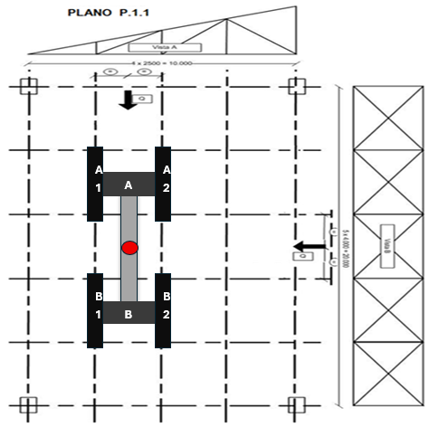
 | Vamos a estar entre los 8 nodos

3) | Vamos a resolver el Sistema de Vigas

 | Resolver el sistema de Plano de Fuerzas Paralelas
 | Resolver el Sistema Isoestatico

 | Entonces la Σ F = 0 y la Σ Momentos = 0 respecto a un punto a, Σ Ma = 0

 | Σ F = 0
 | Σ Ma = 0

 | Nivel 3
 | Σ F = 0 | Σ F = Q - Ra - Rb
 | Σ Ma = 0 | Σ Ma = Rb x 8m - Q x 4m

 | Ra | 1700 | kg
 | Rb | 1700 | kg

 | Nivel 2
 | Σ F = 0 | Σ F = Ra1 + Ra2 - Ra |  |  | Σ F = 0 | Σ F = Rb -Rb1 - Rb2
 | Σ Ma1 = 0 | Σ Ma1 = Ra2 x 5m - Ra x 2,5 |  |  | Σ Mb1 = 0 | Σ Mb1 = Rb x 2,5m - Rb2 x 5m

 | Ra1 | 850 | kg |  | Rb1 | 850 | kg
 | Ra2 | 850 | kg |  | Rb2 | 850 | kg

 | Nivel 1

 | Nodo 1 | 425 | kg |  | Nodo 3 | 425 | kg
 | Nodo 2 | 425 | kg |  | Nodo 4 | 425 | kg

 | Nodo 5 | 425 | kg |  | Nodo 7 | 425 | kg
 | Nodo 6 | 425 | kg |  | Nodo 8 | 425 | kg

Capacidad de trabajo del nodo | 500 | kg

Mflexor max | 680000 | kg x cm

Wx | 680 | cm3

eleccion de perfil IPN | 320

Ejercicio 2
Ejercitación propuesta - Enunciados

En los edificios metálicos que se representan en los diferentes croquis adjuntos se pide:

a) Dibujar, tanto en planta como en las vistas “A” y “B”, las vigas de repartición que resulten necesarias para poder realizar el anclaje de un equipo (a colgar de la estructura) cuyo peso es Q.
b) Indicar la carga resultante para cada uno de los nodos utilizados en la resolución del problema.
c) Seleccionar, de la tabla de perfiles IPN adjunta en los Anexos, el perfil adecuado para utilizar como viga sostén de la carga definida en cada problema (sólo para la viga de último nivel).

Para los cálculos y resoluciones de los problemas se establece la necesidad de:

No considerar el peso propio de las vigas de repartición ni el de los accesorios utilizados para el anclaje de las mismas.
Estimar que las flechas que generan las cargas sobre las vigas de repartición, son menores a las admisibles.
Las vigas del 1er. Nivel, obligatoriamente, deberán instalarse alineadas con las cabreadas triangulares del edificio.

Justificar matemáticamente los resultados

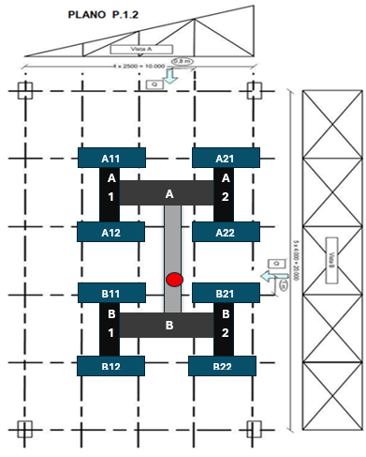
 | Q | kg | 3000
 | Carga Max x Nodo | kg | 500
 | σ adm flexion | kg/cm2 | 1000
 | coef seg nodo |  | 1.75
 | coef seg vigas |  | 1

1) | Calculamos el numero de Nodos, siendo la Carga Qs sobre la Carga max nodo CMN

 | # Nodos = | Qs | = | Qs x Cseg | = | 10.5
 |  | CMN / Cs |  | CMN

2) | Ahora vamos a analizar los Niveles de los Nodos

 | # Nivelos Nodos = 2 ^ N

 | nivel 1 | 2 nodos
 | nivel 2 | 4 nodos
 | nivel 3 | 8 nodos
 | nivel 4 | 16 nodos
 | nivel 5 | 32 nodos

 | # Nodos = | 10.5

 | Vamos a estar entre los 16 nodos

3) | Vamos a resolver el Sistema de Vigas

 | Resolver el sistema de Plano de Fuerzas Paralelas
 | Resolver el Sistema Isoestatico

 | Entonces la Σ F = 0 y la Σ Momentos = 0 respecto a un punto a, Σ Ma = 0

 | Σ F = 0
 | Σ Ma = 0

 | Nivel 4
 | Σ F = 0 | Σ F = Q - Ra - Rb
 | Σ Ma = 0 | Σ Ma = Rb x 8m - Q x 5m

 | Ra | 1125 | kg
 | Rb | 1875 | kg

 | Nivel 3
 | Σ F = 0 | Σ F = Ra1 + Ra2 - Ra |  |  | Σ F = 0 | Σ F = Rb -Rb1 - Rb2
3318.75 | Σ Ma1 = 0 | Σ Ma1 = Ra2 x 5m - Ra x 2,95 |  |  | Σ Mb1 = 0 | Σ Mb1 = Rb x 2,95m - Rb2 x 5m

 | Ra1 | 461.25 | kg |  | Rb1 | 768.75 | kg
 | Ra2 | 663.75 | kg |  | Rb2 | 1106.25 | kg

 | Nivel 2

 | Ra11 | 230.625 | kg |  | Rb11 | 384.375 | kg
 | Ra12 | 230.625 | kg |  | Rb12 | 384.375 | kg

 | Ra21 | 331.875 | kg |  | Rb21 | 553.125 | kg
 | Ra22 | 331.875 | kg |  | Rb22 | 553.125 | kg

 | Nivel 1

 | Nodo 1 | 115.3125 | kg |  | Nodo 5 | 192.1875 | kg
 | Nodo 2 | 115.3125 | kg |  | Nodo 6 | 192.1875 | kg

 | Nodo 3 | 115.3125 | kg |  | Nodo 7 | 192.1875 | kg
 | Nodo 4 | 115.3125 | kg |  | Nodo 8 | 192.1875 | kg

 | Nodo 9 | 165.9375 | kg |  | Nodo 13 | 276.5625 | kg
 | Nodo 10 | 165.9375 | kg |  | Nodo 14 | 276.5625 | kg

 | Nodo 11 | 165.9375 | kg |  | Nodo 15 | 276.5625 | kg
 | Nodo 12 | 165.9375 | kg |  | Nodo 16 | 276.5625 | kg

Capacidad de trabajo del nodo | 285.71428571 | kg

Mflexor max | 562500 | kg x cm

Wx | 562.5 | cm3

eleccion de perfil IPN | 300

Ejercicio 3
Ejercitación propuesta - Enunciados

En los edificios metálicos que se representan en los diferentes croquis adjuntos se pide:

a) Dibujar, tanto en planta como en las vistas “A” y “B”, las vigas de repartición que resulten necesarias para poder realizar el anclaje de un equipo (a colgar de la estructura) cuyo peso es Q.
b) Indicar la carga resultante para cada uno de los nodos utilizados en la resolución del problema.
c) Seleccionar, de la tabla de perfiles IPN adjunta en los Anexos, el perfil adecuado para utilizar como viga sostén de la carga definida en cada problema (sólo para la viga de último nivel).

Para los cálculos y resoluciones de los problemas se establece la necesidad de:

No considerar el peso propio de las vigas de repartición ni el de los accesorios utilizados para el anclaje de las mismas.
Estimar que las flechas que generan las cargas sobre las vigas de repartición, son menores a las admisibles.
Las vigas del 1er. Nivel, obligatoriamente, deberán instalarse alineadas con las cabreadas triangulares del edificio.

Justificar matemáticamente los resultados

 | Q | kg | 2660
 | Carga Max x Nodo | kg | 500
 | σ adm flexion | kg/cm2 | 1000
 | coef seg nodo |  | 2
 | coef seg vigas |  | 1.5

1) | Calculamos el numero de Nodos, siendo la Carga Qs sobre la Carga max nodo CMN

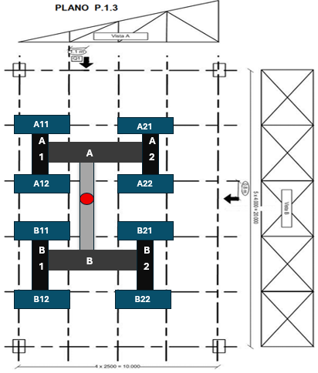
 | # Nodos = | Qs | = | Qs x Cseg | = | 10.64
 |  | CMN / Cs |  | CMN

2) | Ahora vamos a analizar los Niveles de los Nodos

 | # Nivelos Nodos = 2 ^ N

 | nivel 1 | 2 nodos
 | nivel 2 | 4 nodos
 | nivel 3 | 8 nodos
 | nivel 4 | 16 nodos
 | nivel 5 | 32 nodos

 | # Nodos = | 10.64

 | Vamos a estar entre los 16 nodos

3) | Vamos a resolver el Sistema de Vigas

 | Resolver el sistema de Plano de Fuerzas Paralelas
 | Resolver el Sistema Isoestatico

 | Entonces la Σ F = 0 y la Σ Momentos = 0 respecto a un punto a, Σ Ma = 0

 | Σ F = 0
 | Σ Ma = 0

 | Nivel 4
 | Σ F = 0 | Σ F = Q - Ra - Rb
 | Σ Ma = 0 | Σ Ma = Rb x 8m - Q x 2,8m

 | Ra | 1729 | kg
 | Rb | 931 | kg

 | Nivel 3
 | Σ F = 0 | Σ F = Ra1 + Ra2 - Ra |  |  | Σ F = 0 | Σ F = Rb -Rb1 - Rb2
 | Σ Ma1 = 0 | Σ Ma1 = Ra2 x 5m - Ra x 2,35 |  |  | Σ Mb1 = 0 | Σ Mb1 = Rb x 2,35m - Rb2 x 5m

 | Ra1 | 916.37 | kg |  | Rb1 | 493.43 | kg
 | Ra2 | 812.63 | kg |  | Rb2 | 437.57 | kg

 | Nivel 2

 | Ra11 | 458.185 | kg |  | Rb11 | 246.715 | kg
 | Ra12 | 458.185 | kg |  | Rb12 | 246.715 | kg

 | Ra21 | 406.315 | kg |  | Rb21 | 218.785 | kg
 | Ra22 | 406.315 | kg |  | Rb22 | 218.785 | kg | Ra2 =
 |  |  |  |  |  |  |  | Rb2 =
 | Nivel 1

 | Nodo 1 | 229.0925 | kg |  | Nodo 5 | 123.3575 | kg
 | Nodo 2 | 229.0925 | kg |  | Nodo 6 | 123.3575 | kg

 | Nodo 3 | 229.0925 | kg |  | Nodo 7 | 123.3575 | kg
 | Nodo 4 | 229.0925 | kg |  | Nodo 8 | 123.3575 | kg

 | Nodo 9 | 203.1575 | kg |  | Nodo 13 | 109.3925 | kg
 | Nodo 10 | 203.1575 | kg |  | Nodo 14 | 109.3925 | kg

 | Nodo 11 | 203.1575 | kg |  | Nodo 15 | 109.3925 | kg
 | Nodo 12 | 203.1575 | kg |  | Nodo 16 | 109.3925 | kg

Capacidad de trabajo del nodo | 250 | kg

Mflexor max | 484120 | kg x cm

Wx | 726.18 | cm3

eleccion de perfil IPN | 320

Ejercicio 4
Ejercitación propuesta - Enunciados

En los edificios metálicos que se representan en los diferentes croquis adjuntos se pide:

a) Dibujar, tanto en planta como en las vistas “A” y “B”, las vigas de repartición que resulten necesarias para poder realizar el anclaje de un equipo (a colgar de la estructura) cuyo peso es Q.
b) Indicar la carga resultante para cada uno de los nodos utilizados en la resolución del problema.
c) Seleccionar, de la tabla de perfiles IPN adjunta en los Anexos, el perfil adecuado para utilizar como viga sostén de la carga definida en cada problema (sólo para la viga de último nivel).

Para los cálculos y resoluciones de los problemas se establece la necesidad de:

No considerar el peso propio de las vigas de repartición ni el de los accesorios utilizados para el anclaje de las mismas.
Estimar que las flechas que generan las cargas sobre las vigas de repartición, son menores a las admisibles.
Las vigas del 1er. Nivel, obligatoriamente, deberán instalarse alineadas con las cabreadas triangulares del edificio.

Justificar matemáticamente los resultados

 | Q1 | kg | 1100
 | Q2 | kg | 1900
 | Carga Max x Nodo | kg | 500
 | σ adm flexion | kg/cm2 | 1000
 | coef seg nodo |  | 2
 | coef seg vigas |  | 1.3

1) | Calculamos el numero de Nodos, siendo la Carga Qs sobre la Carga max nodo CMN

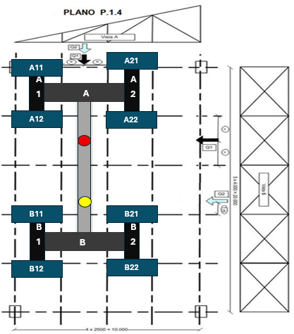
 | # Nodos = | Qs | = | Qs x Cseg | = | 12
 |  | CMN / Cs |  | CMN

2) | Ahora vamos a analizar los Niveles de los Nodos

 | # Nivelos Nodos = 2 ^ N

 | nivel 1 | 2 nodos
 | nivel 2 | 4 nodos
 | nivel 3 | 8 nodos
 | nivel 4 | 16 nodos
 | nivel 5 | 32 nodos

 | # Nodos = | 12

 | Vamos a estar entre los 16 nodos

3) | Vamos a resolver el Sistema de Vigas

 | Resolver el sistema de Plano de Fuerzas Paralelas
 | Resolver el Sistema Isoestatico

 | Entonces la Σ F = 0 y la Σ Momentos = 0 respecto a un punto a, Σ Ma = 0

 | Σ F = 0
 | Σ Ma = 0

 | Nivel 4
 | Σ F = 0 | Σ F = Q1 + Q2 - Ra - Rb
 | Σ Ma = 0 | Σ Ma = Rb x 12m - Q1 x 4m - Q2 x 9m

 | Ra | 1208.3333333 | kg
 | Rb | 1791.6666667 | kg

 | Nivel 3
 | Σ F = 0 | Σ F = Ra1 + Ra2 - Ra |  |  | Σ F = 0 | Σ F = Rb -Rb1 - Rb2
 | Σ Ma1 = 0 | Σ Ma1 = Ra2 x 5m - Ra x 2,5 |  |  | Σ Mc1 = 0 | Σ Mc1 = Rc x 2,5m - Rc2 x 5m

 | Ra1 | 604.16666667 | kg |  | Rb1 | 895.83333333 | kg
 | Ra2 | 604.16666667 | kg |  | Rb2 | 895.83333333 | kg

 | Nivel 2

 | Ra11 | 302.08333333 | kg |  | Rb11 | 447.91666667 | kg
 | Ra12 | 302.08333333 | kg |  | Rb12 | 447.91666667 | kg

 | Ra21 | 302.08333333 | kg |  | Rb21 | 447.91666667 | kg
 | Ra22 | 302.08333333 | kg |  | Rb22 | 447.91666667 | kg

 | Nivel 1

 | Nodo 1 | 151.04166667 | kg |  | Nodo 5 | 223.95833333 | kg
 | Nodo 2 | 151.04166667 | kg |  | Nodo 6 | 223.95833333 | kg

 | Nodo 3 | 151.04166667 | kg |  | Nodo 7 | 223.95833333 | kg
 | Nodo 4 | 151.04166667 | kg |  | Nodo 8 | 223.95833333 | kg

 | Nodo 9 | 151.04166667 | kg |  | Nodo 13 | 223.95833333 | kg
 | Nodo 10 | 151.04166667 | kg |  | Nodo 14 | 223.95833333 | kg

 | Nodo 11 | 151.04166667 | kg |  | Nodo 15 | 223.95833333 | kg
 | Nodo 12 | 151.04166667 | kg |  | Nodo 16 | 223.95833333 | kg

Capacidad de trabajo del nodo | 250 | kg

Mflexor max | 537500 | kg x cm

Wx | 698.75 | cm3

eleccion de perfil IPN | 320

Ejercicio 5
Ejercitación propuesta - Enunciados

En los edificios metálicos que se representan en los diferentes croquis adjuntos se pide:

a) Dibujar, tanto en planta como en las vistas “A” y “B”, las vigas de repartición que resulten necesarias para poder realizar el anclaje de un equipo (a colgar de la estructura) cuyo peso es Q.
b) Indicar la carga resultante para cada uno de los nodos utilizados en la resolución del problema.
c) Seleccionar, de la tabla de perfiles IPN adjunta en los Anexos, el perfil adecuado para utilizar como viga sostén de la carga definida en cada problema (sólo para la viga de último nivel).

Para los cálculos y resoluciones de los problemas se establece la necesidad de:

No considerar el peso propio de las vigas de repartición ni el de los accesorios utilizados para el anclaje de las mismas.
Estimar que las flechas que generan las cargas sobre las vigas de repartición, son menores a las admisibles.
Las vigas del 1er. Nivel, obligatoriamente, deberán instalarse alineadas con las cabreadas triangulares del edificio.

Justificar matemáticamente los resultados

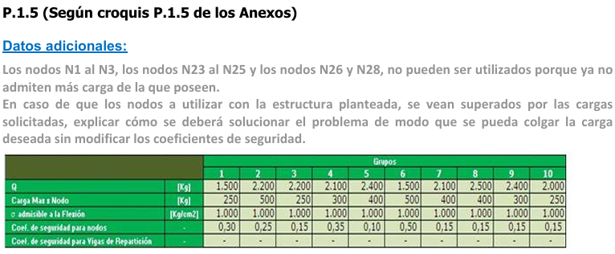

 | Q | kg | 2200
 | Carga Max x Nodo | kg | 250
 | σ adm flexion | kg/cm2 | 1000
 | coef seg nodo |  | 0.15
 | coef seg vigas |  | 1

1) | Calculamos el numero de Nodos, siendo la Carga Qs sobre la Carga max nodo CMN

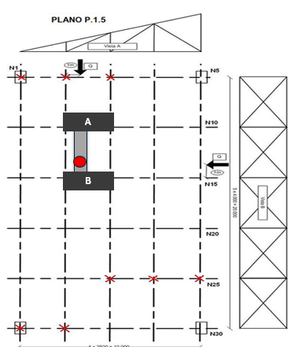
 | # Nodos = | Qs | = | Qs x Cseg | = | 1.32
 |  | CMN / Cs |  | CMN

2) | Ahora vamos a analizar los Niveles de los Nodos

 | # Nivelos Nodos = 2 ^ N

 | nivel 1 | 2 nodos
 | nivel 2 | 4 nodos
 | nivel 3 | 8 nodos
 | nivel 4 | 16 nodos
 | nivel 5 | 32 nodos

 | # Nodos = | 1.32

 | Vamos a estar entre los 2 nodos, sin embargo por temas de diseño de la estructura y la ubicacion de la carga necesitamos utilizar 4 nodos

3) | Vamos a resolver el Sistema de Vigas

 | Resolver el sistema de Plano de Fuerzas Paralelas
 | Resolver el Sistema Isoestatico

 | Entonces la Σ F = 0 y la Σ Momentos = 0 respecto a un punto a, Σ Ma = 0

 | Σ F = 0
 | Σ Ma = 0

 | Nivel 2
 | Σ F = 0 | Σ F = Q - Ra - Rb
 | Σ Ma = 0 | Σ Ma = Rb x 8m - Q x3

 | Ra | 1375 | kg
 | Rb | 825 | kg

 | Nivel 1

 | Nodo 1 | 687.5 | kg
 | Nodo 2 | 687.5 | kg

 | Nodo 3 | 412.5 | kg
 | Nodo 4 | 412.5 | kg

Capacidad de trabajo del nodo | 1666.6666667 | kg

Mflexor max | 412500 | kg x cm

Wx | 412.5 | cm3

eleccion de perfil IPN | 260

